Пример экрана
 | ВЫБОР ПОКУПАТЕЛЕЙ В ЕВРОПЕ |  | ПЕРВЫЙ В ЕВРОПЕ | ЛИДЕР В ЕВРОПЕ | ЛИДЕР В РОССИИ
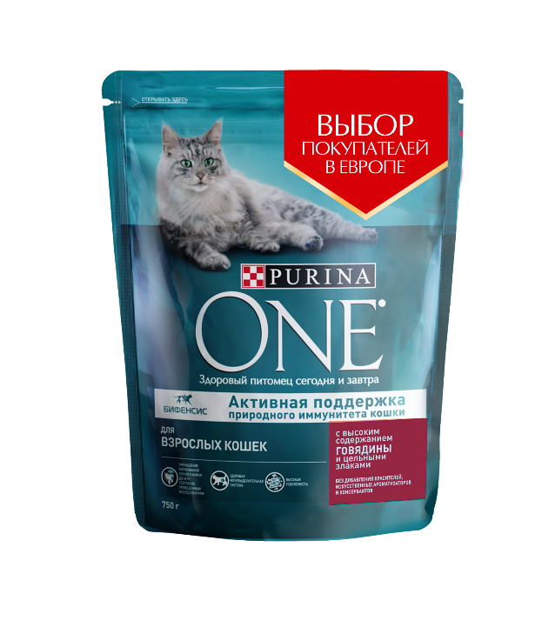 |  | 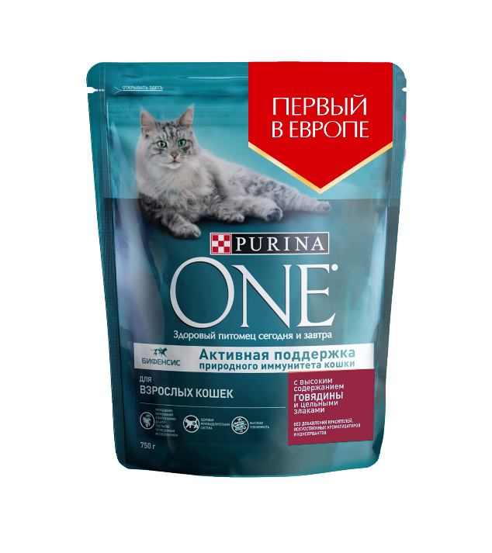 |  | 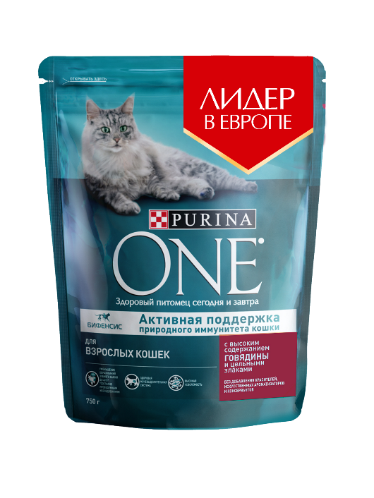 | 
КУПЛЮ вероятнее всего | ○ |  | ○ | ○ | ○
НЕ КУПЛЮ вероятнее всего | ○ |  | ○ | ○ | ○

